战斗基本规则
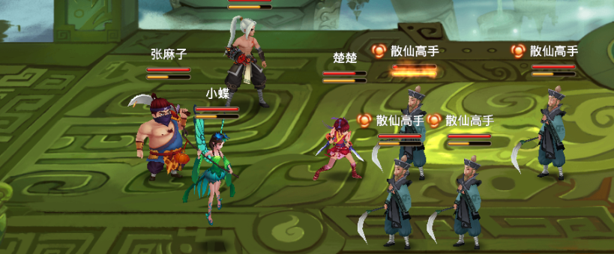
战斗规则：
 | 基本战斗地图以及对位规则参考手游神仙道（3X3的战斗场景）

战斗前布阵阶段：
 | 进入战斗后在开始第一局的战斗前优先需要布阵
 | 布阵阶段玩家可以在九宫格内随意移动和交换角色
 | 玩家布阵完毕后战斗正式开始
 | 参考图（来自于页游火影）

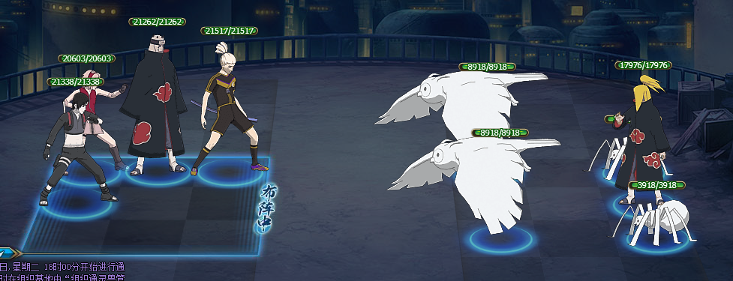

默认位置行动顺序（参考神仙道）：
 | 回合开始时先根据双方队伍的“先手”属性来决定哪个队伍优先行动
 | 假设我方先手属性为 50，敌方为40 则我方先行动
 | 当我方行动顺序第一位的角色行动完毕后就轮到对方行动顺序第一位的角色行动
 | 如果我方人数大于对方人数（假定我方为5人，对方为3人）则在对方3名角色行动完毕后我方的第4，第5位角色再行动
 | 注：本方召唤单位如果插入在顺序靠前的位置不会影响非召唤单位的行动顺序，会在本方上个顺序的角色行动完后行动
 | 场上双方角色全部行动完后
 | 我方位置行动顺序
 | 后排 | 中排 | 前排
上行 | 7 | 4 | 1
中行 | 8 | 5 | 2
下行 | 9 | 6 | 3

 | 敌方位置行动顺序
 | 前排 | 后排 | 中排
上行 | 1 | 4 | 7
中行 | 2 | 5 | 8
下行 | 3 | 6 | 9
 | 同队伍的角色先后顺序按照上述位置来进行

默认攻击位置：
 | 普通单体攻击：
 |  | 默认单位普通攻击都是按照自己面前同行最前排的角色（比如我方1号位默认找对面1号，1号没有单位时找4号，4号没有单位时找7号）
 |  | 当同行没有角色时往自己行向上找最靠前的角色（上行除外，上行优先找上行，再是中行，再是下行），中行为（中行，上行，下行），下行为（下行，中行，上行）
 |  | 比如我方1号位的单位攻击时对面1，4，7号位置角色都没有则找2，5，8号位置的敌方角色
 | 后排单体位置：
 |  | 某些角色的普通攻击或技能比较特殊（比如食尸鬼的必杀技默认打后排的角色）
 |  | 则其顺序是先找对方的后排，优先攻击与自己在同一行的角色，如果对方后排没有任何角色则找中排与自己同一行的角色
 |  | 还有
 | 直线一行攻击：
 |  | 该攻击类型默认攻击自己同一行的角色，如果本行没有角色则根据普通攻击的规则去找有角色的行进行攻击
 | 前方一排攻击：
 |  | 该攻击类型默认攻击对方最前排的所有角色（只要前排任一位置有角色），如果对方前排没有任何单位则攻击中排全部角色
 | 后方一排攻击：
 |  | 该攻击类型默认攻击对方最后排的所有角色（只要后排任一位置有角色），如果对方后排没有任何单位则攻击中排全部角色
 | 随机多体攻击：
 |  | 随机攻击对方多个单位（每个单位只承受1次技能效果）
 | 全体攻击：
 |  | 攻击对方全部角色
能量与必杀技：
 | 角色初始能量为0
 | 每回合开始时每个角色默认增加50%的能量
 | 能量可以超过100
 | 使用必杀技时消耗100的能量（也就是如果大于100的时候使用则会保留100以上部分的能量）

